Hoja1
2023-06-09 14:40:45

LA PAZ 28 - HAEDO 4460-2005
BUENOS AIRES luquearti@gmail.com
____________________________________________________________________________________
"SOPAPA GIGANTE”
“De GOMA NEGRA”
“SUPER REFORZADA”

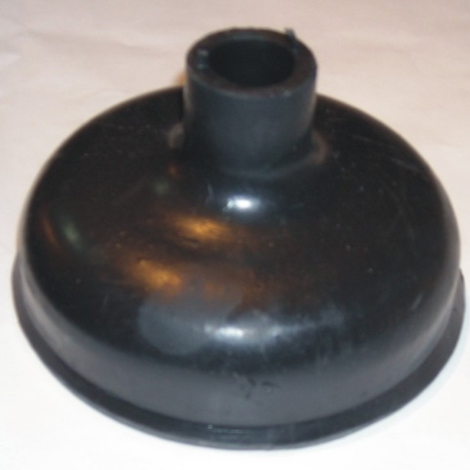
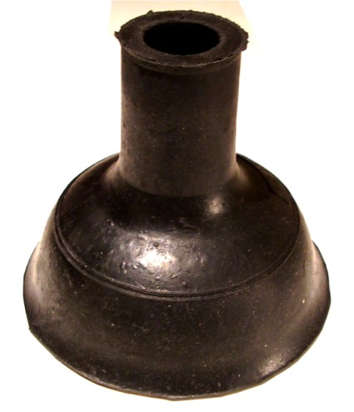

COD. | DESCRIPCION | PRECIO
SOPA-20 | Sopapa GIGANTE GOMA NEGRA Ref. | 200.300
A-037/1 | Sop. VENTOSA ARISA GOMA NEGRA Ref | 155.000

